Separated
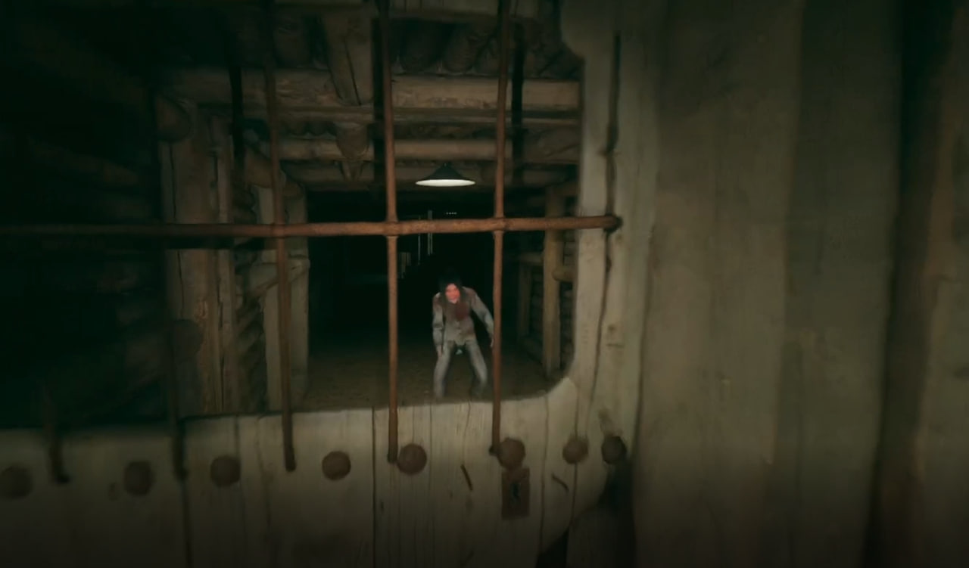
TITLE | DESCRIPTION | STEPS TO REPRODUCE | EXPECTED RESULT | ACTUAL RESULT | PRIORITY | SEVERITY | ATTACHMENTS
в подвале после поимки первого игрока, NPC проходит сквозь стену и ловит второго |  | 1. Зайти в игру 2. Встать напротив двери и сплошной стены в подвале (локации с багом) 3. Активировать появление/приближение Enemy Mob (громкие звуки/разговоры) 4. Наблюдать как Enemy ловит игрока за дверью 5. После поимки игрока за дверью: Ожидаемо: NPC уходит или остается дальше в своей секции/за дверью Фактически: NPC направляется в сторону второго игрока, проходит через сплошную стену, игнорируя физику игры 6. NPC ловит второго игрока, пройдя через стену, game over. Частота воспроизведения: 100% (5/5 попыток). | Enemy Mob не может пересекать сплошную стену между секциями подвала. После поимки Игрока 1, Enemy Mob: 4.1. Остаётся в своей зоне 4.2. Уходит из подвала через предусмотренный путь (лестница) 4.3. Игрок 2 имеет возможность продолжить игру, выпустить своего тиммейта | 1. Enemy Mob свободно проходит сквозь сплошную стену и ловит второго игрока 2. Игра завершается общим game over, хотя по задумке поражение одного из игроков не предполагает поражение для обоих. | P1 | S2 | 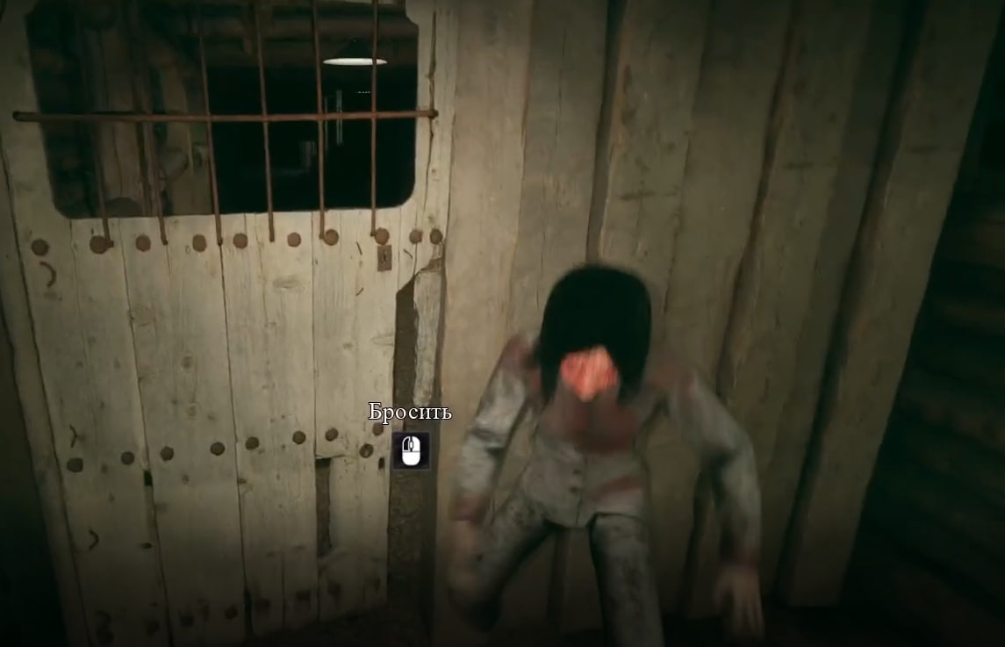

 |  |  |  |  | Блокирует прохождение игры, нарушает ключевой геймплейный цикл (кооперативное взаимодействие). Разрушает логику игрового мира.

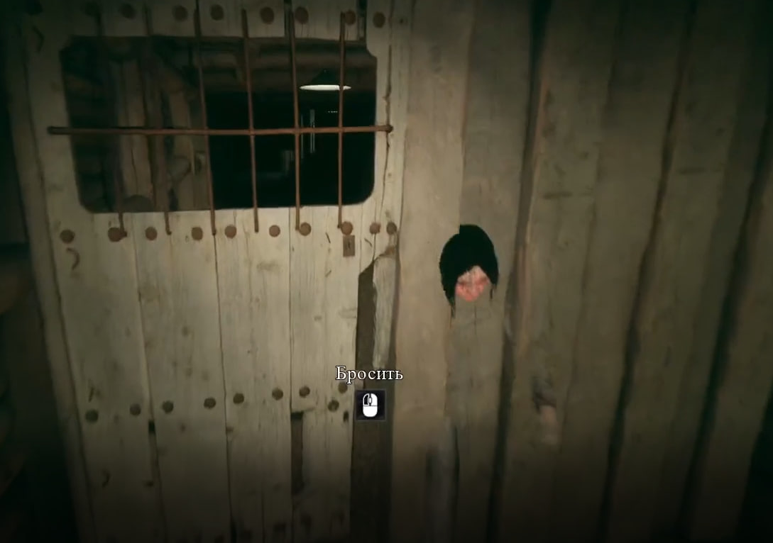

TITLE | DESCRIPTION | STEPS TO REPRODUCE | EXPECTED RESULT | ACTUAL RESULT | PRIORITY | SEVERITY
in the basement after catching the first player, the NPC goes through the wall and catches the second |  | 1. Launch the game. 2. Position yourself opposite the door and the solid wall in the basement (location with the bug). 3. Trigger the appearance/approach of the Enemy Mob (loud sounds/conversations). 4. Observe the Enemy catching a player behind the door. 5. After catching the player behind the door: Expected: NPC leaves or remains in its section/behind the door. Actual: NPC heads towards the second player, passing through the solid wall, ignoring game physics. 6.NPC catches the second player by walking through the wall, resulting in Game Over. Reproduction Rate: 100% (5/5 attempts). | Enemy Mob cannot pass through the solid wall between basement sections. After catching Player 1, the Enemy Mob: 4.1. Stays in its own zone. 4.2. Leaves the basement via the designated path (stairs). 4.3. Player 2 has the opportunity to continue the game and rescue their teammate. | Enemy Mob freely passes through the solid wall and catches the second player. The game ends with a shared Game Over, even though the design intends for the defeat of one player not to mean defeat for both. | P1 | S2

 |  |  |  |  | Blocks the game progression, providing the key gameplay cycle (cooperative interaction). Destroys the logic of the game world.

